説明文
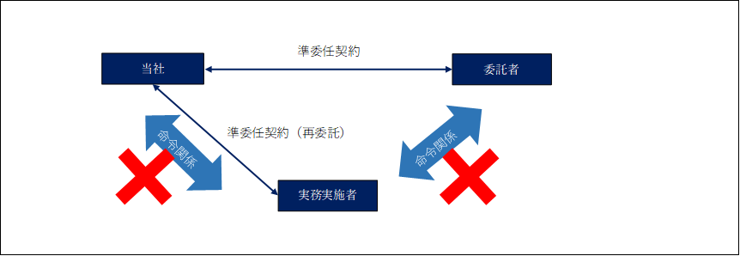
活動留意事項
（再委託契約の留意点）

法律上の整理 | 当社はクライアント及び実務実施社である皆様と準委任契約を締結しています。 準委任契約は、労働者派遣契約や雇用契約のような指揮命令関係を前提とするものではなく、独立した事業者としての、自らの裁量に基づいた業務遂行を前提としたものです。
3者の関係 | この契約を前提にすると、皆様は、上位クライアントと指揮命令関係にないだけではく、当社とも指揮命令関係はありません。
偽装請負との混同 | 3者の関係は、皆様の時間を提供する点で、従業員の関係と混同されたり、悪用されたりする事例があることから、「偽装請負」と勘違いされないように注意する必要があります
ルール ＆ ルールを守らない場合 | そこで、この契約を続けていただくには、自らの裁量に基づいた業務遂行（後述①②③を遵守）を行う必要があります この前提が守られないと当社との間では準委任契約はできません！（その場合、派遣社員になります） 当社も、皆様もそのような想定していない関係は望んでいないと思います
具体的留意事項 | そこで、 １．ご自身で、自らの裁量に基づいた業務遂行（後述①②③）に十分留意ください ２．クライアントとの間で、指揮命令関係が生じないように十分留意ください ３．当社との間で、指揮命令関係が生じないように十分留意ください 当社はあくまで、委託業務の内容把握、進捗把握、コントロールに必要な範囲で 発注指示、業務内容管理を行います。 （依頼元のため、発注指示や業務コントロールを行わないというわけではありません） また、突如２．と認定されないように、事前に情報共有していきましょう。
自らの裁量に基づいた業務遂行の遵守事項 | 自らの裁量に基づいた業務遂行とするには、 ①業務遂行、②稼働時間等の管理、③服務規律（クライアント先で業務を遂行する場合）を自らの裁量で行う必要があります。 次ページにチェックリストを用意しましたので、業務遂行時の参考としてください

